상품제안서
스프링 슬링투톤 다이어리 25절/32절 | 상품코드: S44155

 |  |  |  |  |  |  | 02-713-8555 | www.synergygift.co.kr
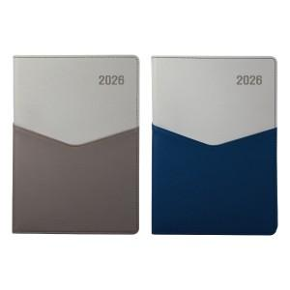

【상세/제작정보】 | <p><span style="font-size: 14pt;">※ 기본 노트식 내지</span></p>

【인쇄/포장옵션】 | 불박, 금박, 은박 / 포장불가능

【공급단가】 | 수량 | 50~ | 200~ | 500~ | 1,000~ | 3,000~
*VAT별도 | 32절 | 8,710원 | 8,240원 | 7,830원 | 7,630원 | 7,500원
 | 25절 | 9,620원 | 9,100원 | 8,650원 | 8,430원 | 8,280원

【상품 URL】 | https://www.synergygift.co.kr:443/src/goods_detail.php?gdno=44155

